Sheet1
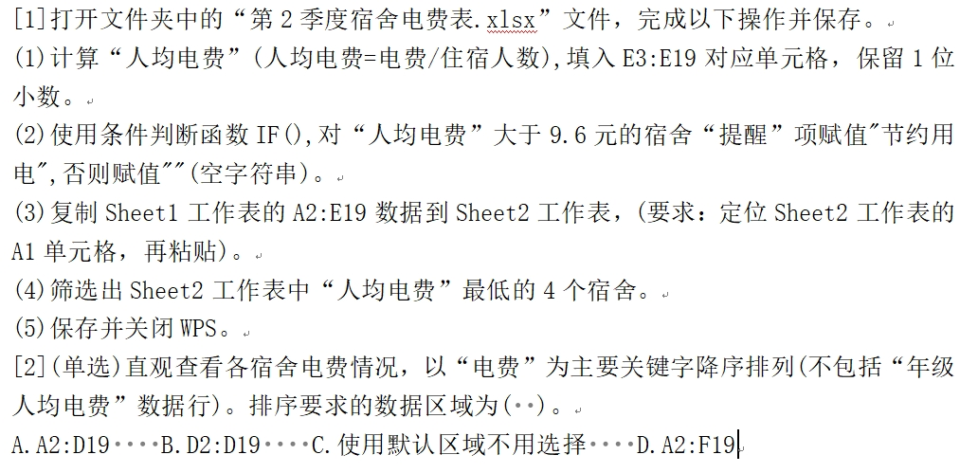
第2季度宿舍电费表
班级 | 房号 | 住宿人数 | 电费 | 人均电费 | 提醒
专业1班 | A201 | 8 | 78.3
专业1班 | A202 | 8 | 66
专业1班 | A203 | 8 | 70.3
专业1班 | A204 | 8 | 66
专业1班 | A205 | 8 | 58
专业1班 | A206 | 7 | 69
专业2班 | A207 | 8 | 77
专业2班 | A208 | 8 | 84.3
专业2班 | A209 | 8 | 70.9
专业2班 | A210 | 8 | 45.8
专业2班 | A211 | 7 | 67
专业2班 | A212 | 7 | 64
专业3班 | A213 | 8 | 64.4
专业3班 | A214 | 8 | 47
专业3班 | A215 | 8 | 79
专业3班 | A216 | 8 | 55
专业3班 | A217 | 7 | 66
年级人均电费 |  |  | 8.5

